地圖
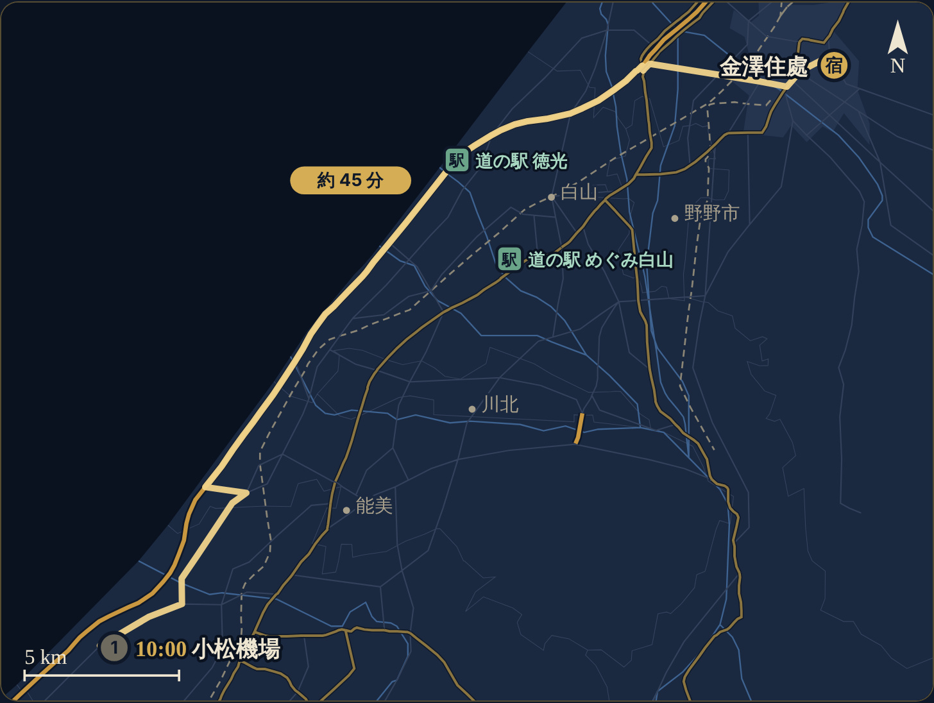
路線地圖（擷取自行程頁，靜態圖）
金色實線＝開車路線、標籤為預估車程；藍點＝景點、紅點＝用餐、綠點＝購物、宿＝住處

全程總覽
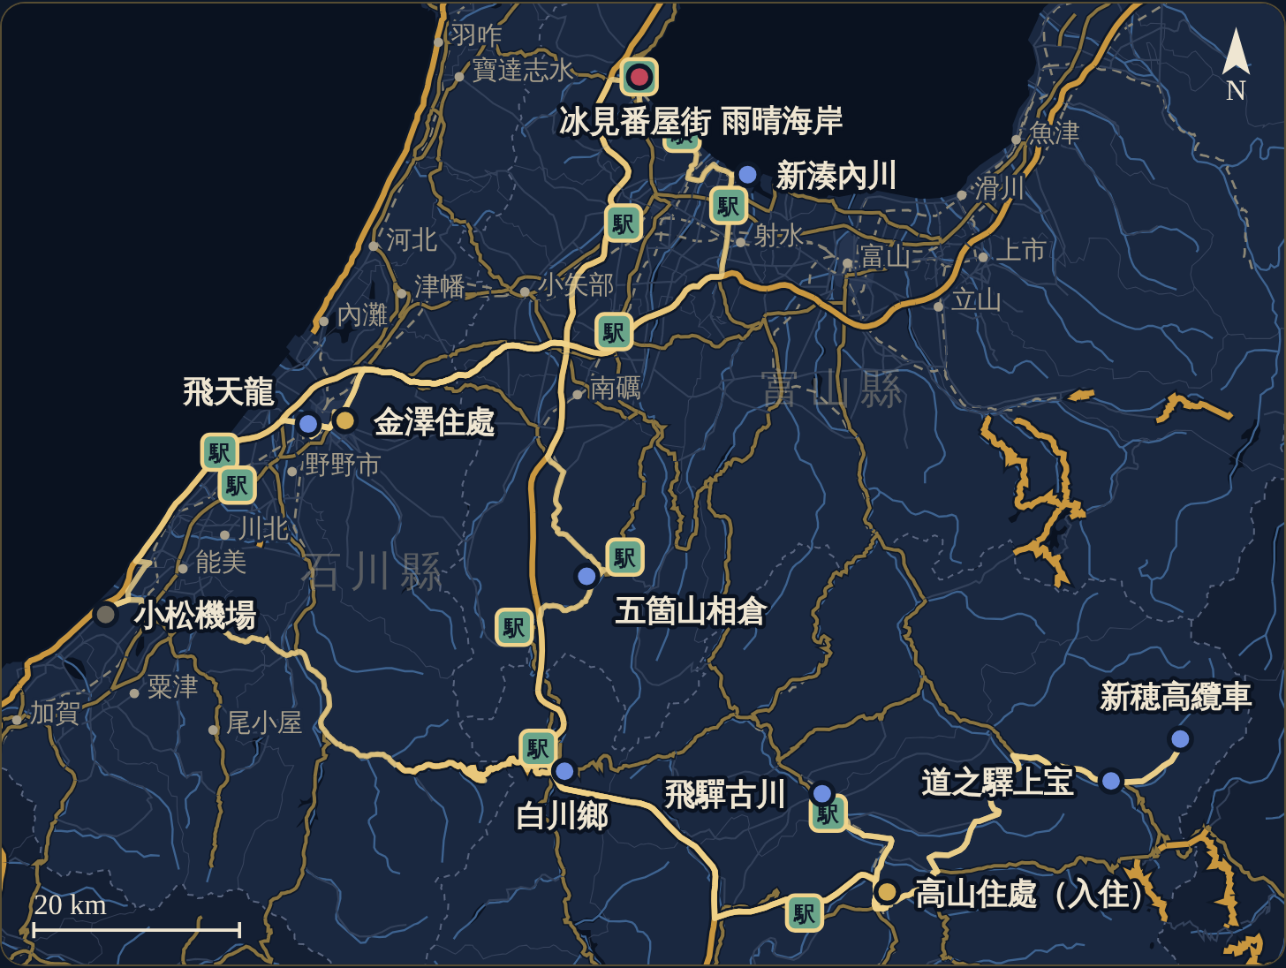

Day 1 11/26（四） 小松 → 高山
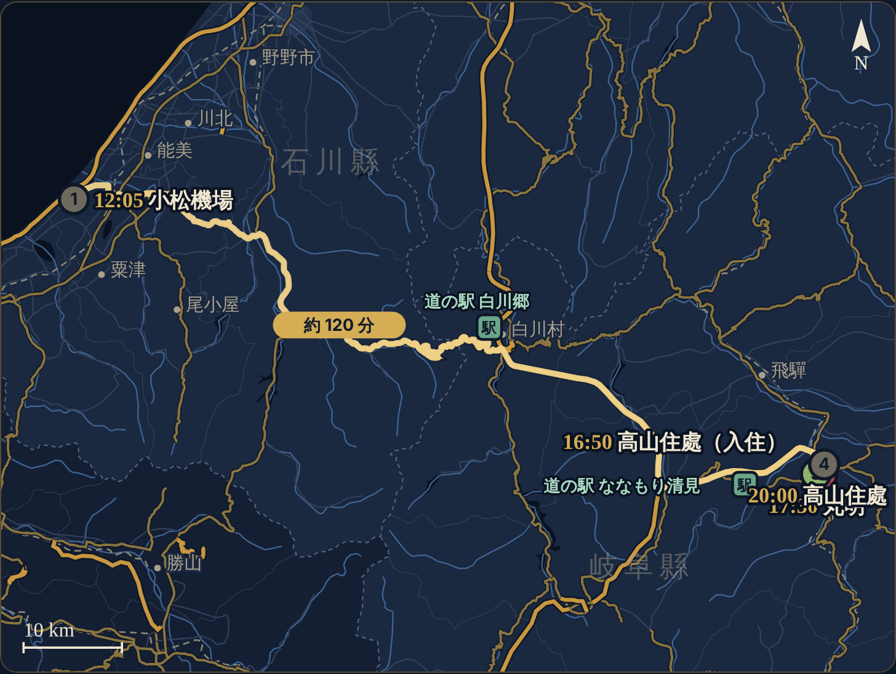

Day 2 11/27（五） 宮川朝市、三町 → 飛驒古川午餐 → はま寿司
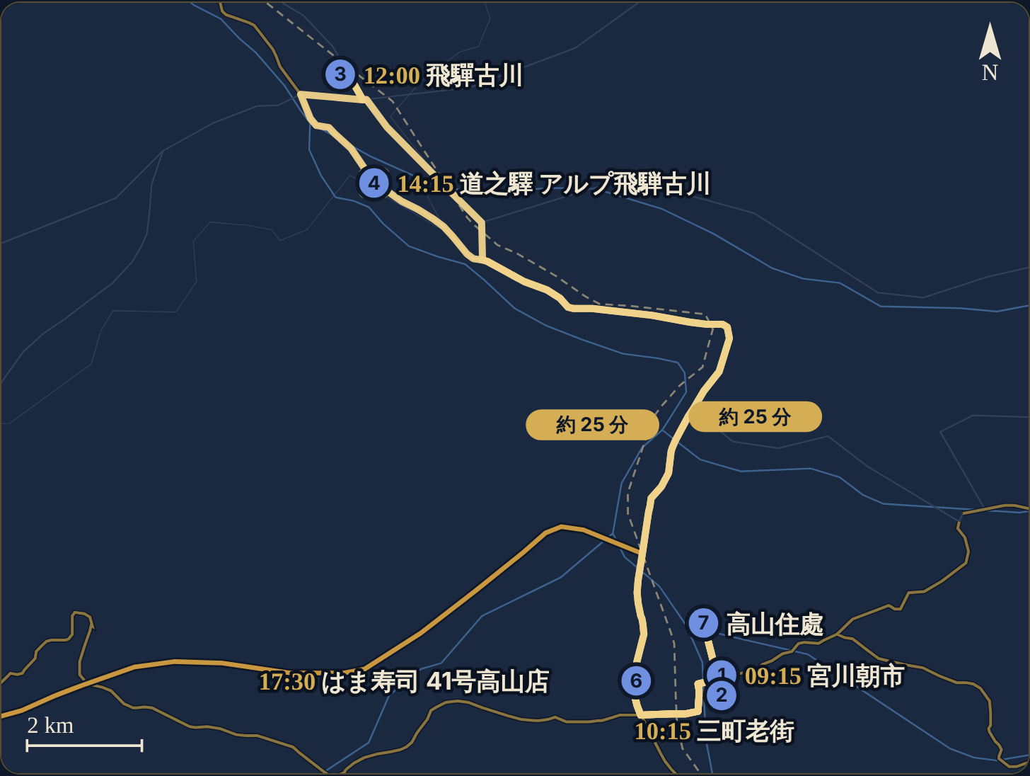

Day 3 11/28（六） 新穗高纜車 → 道之驛上宝 → 高山購物中心
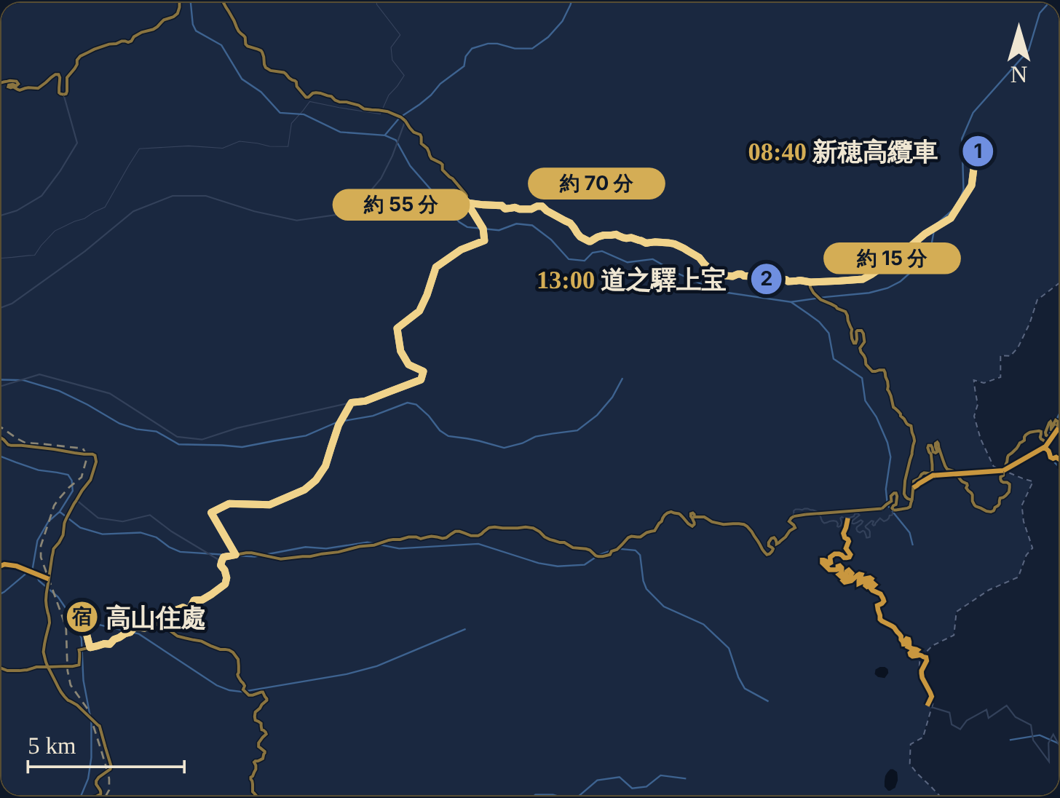

Day 4 11/29（日） 高山 → 白川鄉 → 相倉 → 金澤
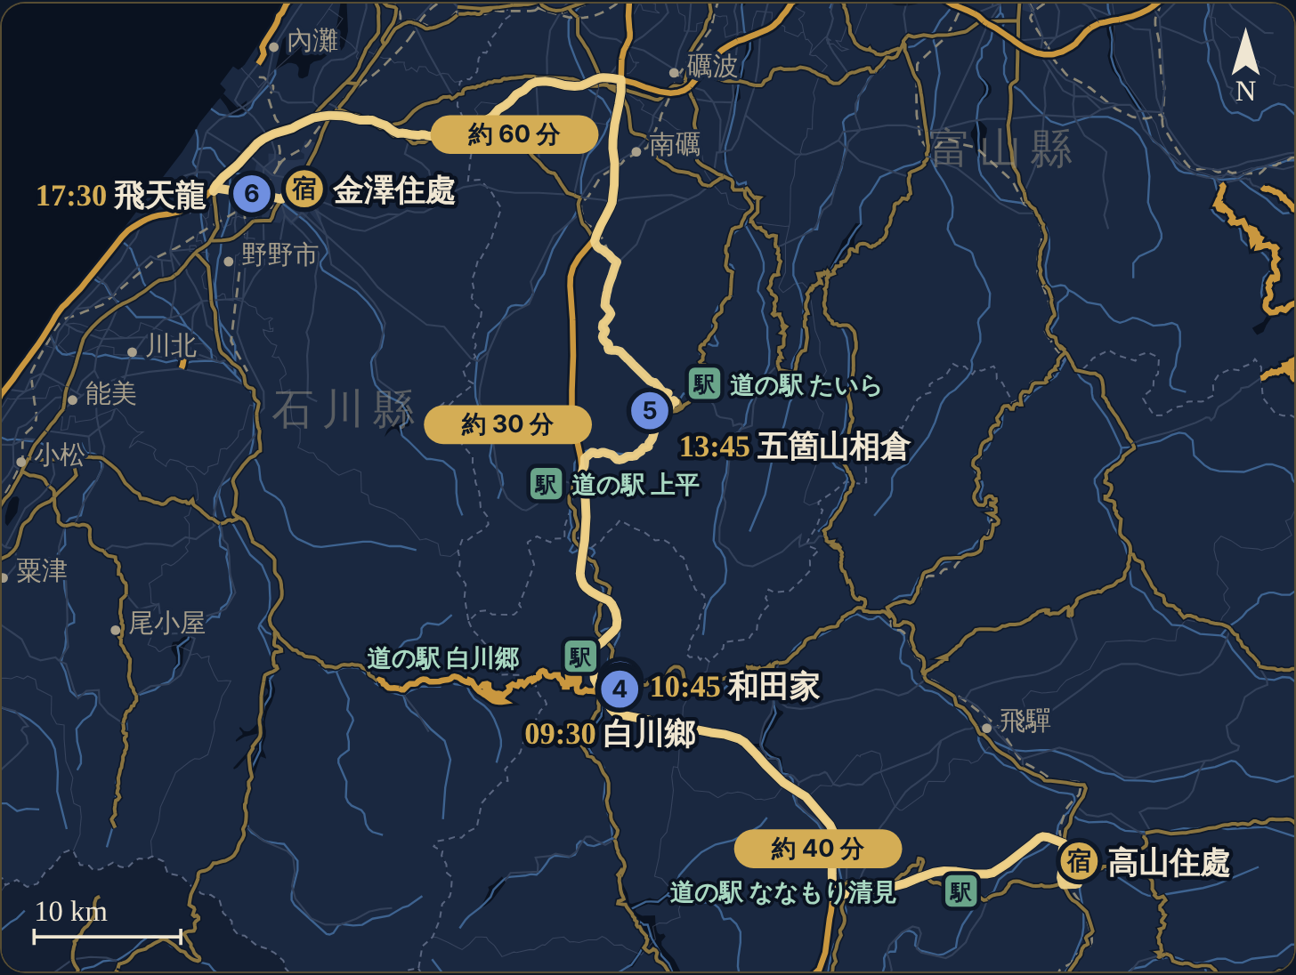

Day 5 11/30（一） 新湊 → 雨晴 → 冰見番屋街 → 東茶屋街
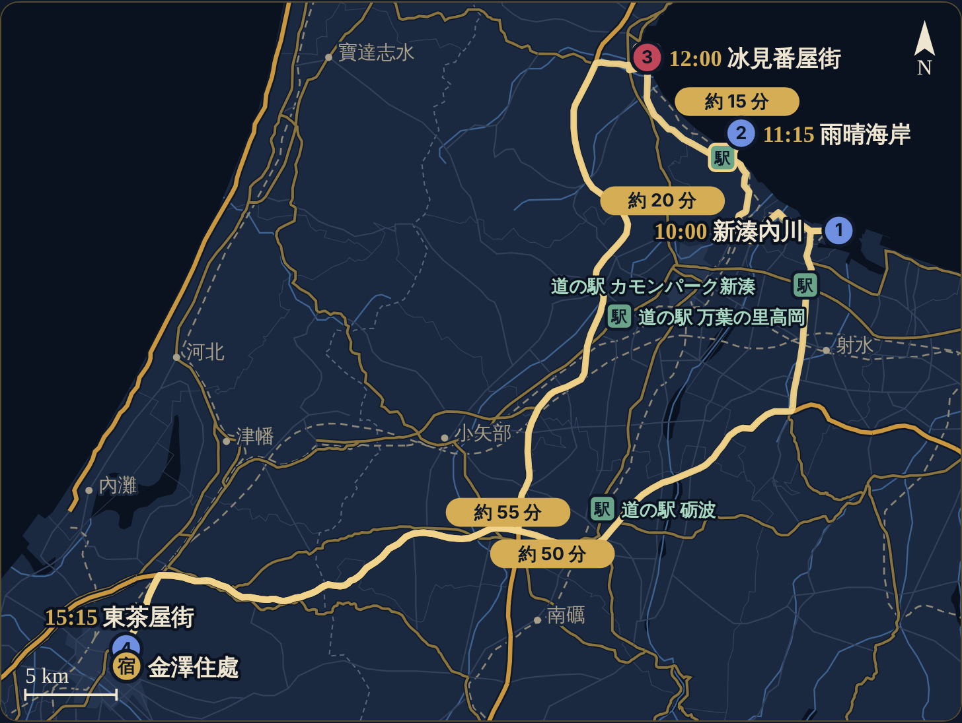

Day 6 12/1（二） 近江町 → 金澤城 → 兼六園 → 回家吃
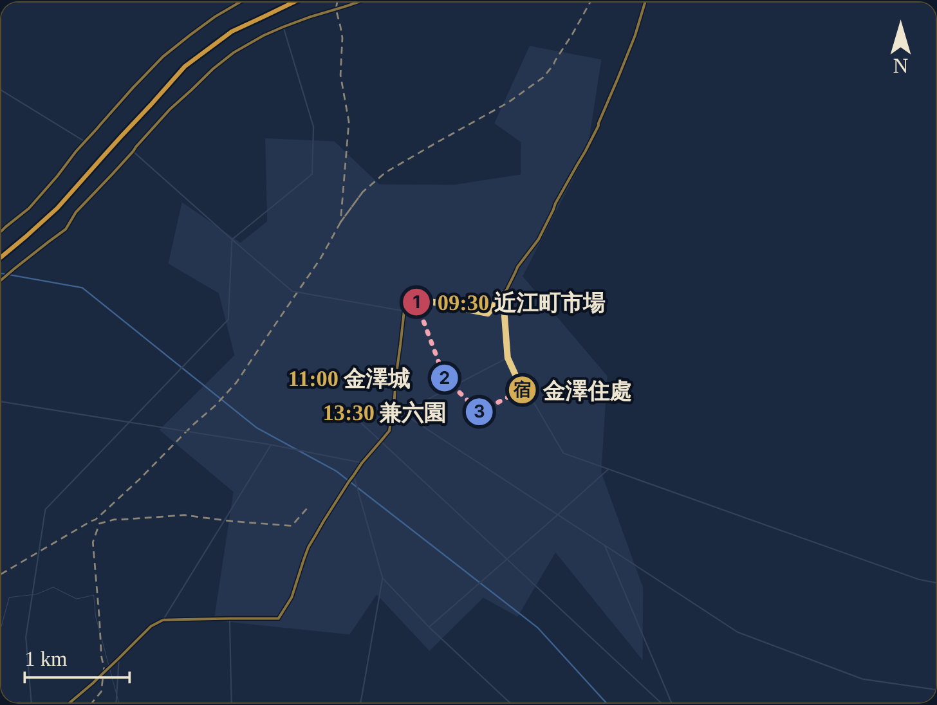

Day 7 12/2（三） 睡飽 → MEGA 唐吉訶德 → 超市大採購
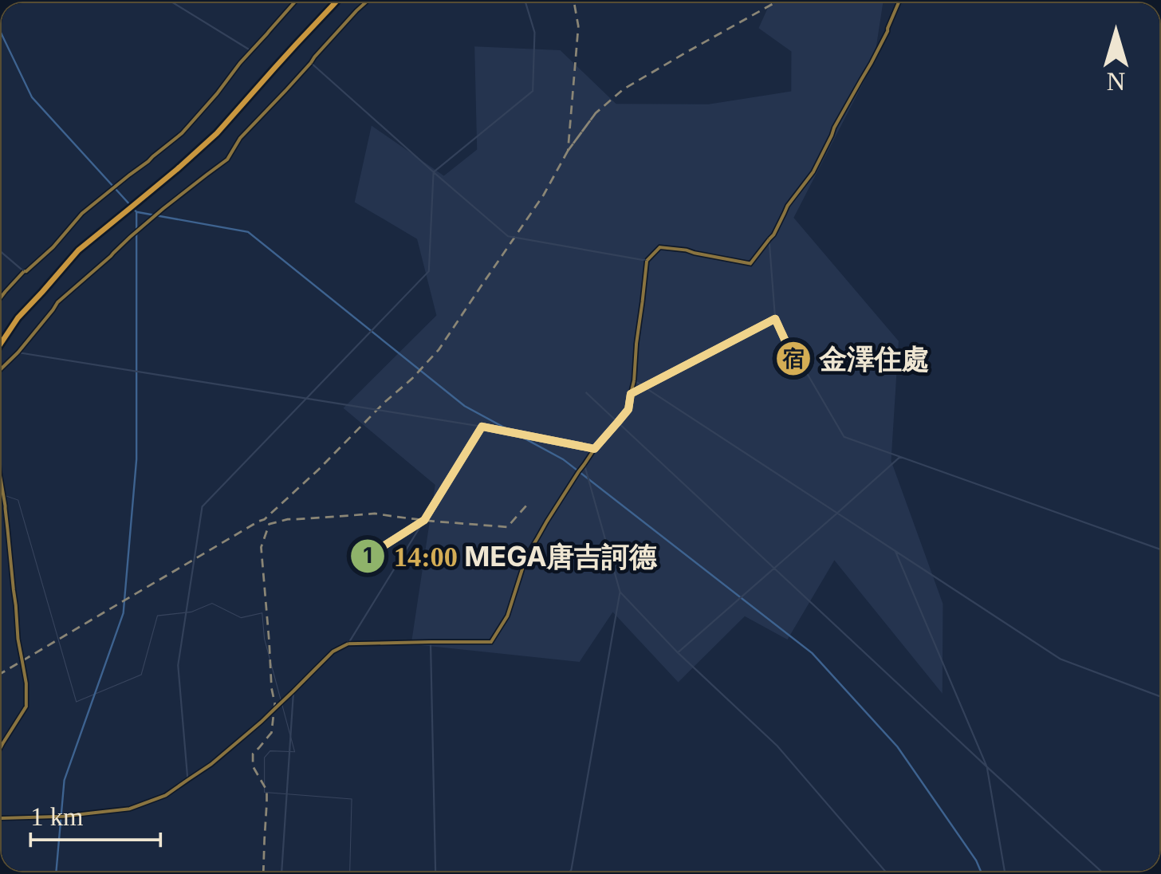

Day 8 12/3（四） 金澤 → 還車 → 返程

